상품제안서
레빗 크로스 3IN1 OTG메모리 | 상품코드: F12700

 |  |  |  |  |  |  | 02-412-0044 | www.easy1.co.kr
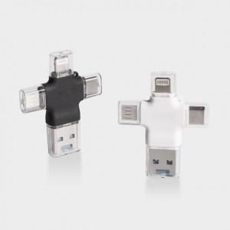

【상세/제작정보】

【인쇄/포장옵션】 | 레이저 / 포장지포장

【공급단가】 | 수량 | 50~ | 100~ | 500~ | 1,000~ | 2,000~
*VAT별도 | 16G | 14,770원 | 14,540원 | 14,200원 | 13,630원 | 13,060원
 | 32G | 16,540원 | 16,290원 | 15,900원 | 15,270원 | 14,630원
 | 64G | 21,270원 | 20,940원 | 20,450원 | 19,630원 | 18,810원
 | 128G | 31,550원 | 31,060원 | 30,340원 | 29,120원 | 27,910원

【상품 URL】 | https://easy1.co.kr:443/src/goods_detail.php?gdno=12700

